Sheet3
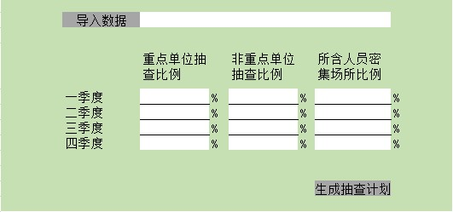
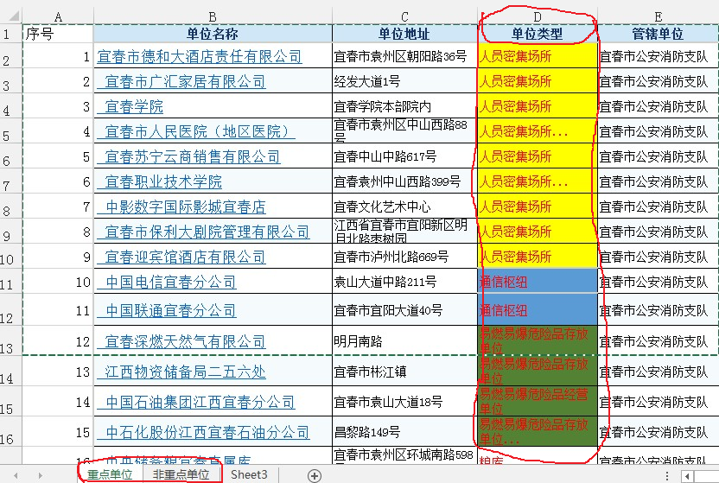
1、导入表格：一个工作簿内包含两个工作表，分别是重点单位（Z）和一般单位（Y）
2、抽查逻辑： | A:辖区所有单位 | A1，A2，A3，A4：分别为每季度抽查单位 | 导入数据
 |  | A1=Z*(百分比)+Y*（百分比）
 | A=Z+Y | A2=Z*(百分比)+Y*（百分比） |  | 重点单位抽查比例 |  | 非重点单位抽查比例 |  | 所含人员密集场所比例
 | X=A1*60% | A3=Z*(百分比)+Y*（百分比） | 一季度 |  | % |  | % |  | %
 | X:人员密集场所 | A4=Z*(百分比)+Y*（百分比） | 二季度 |  | % |  | % |  | %
3、生成计划 | 1、重点单位Z全年全部抽一遍，Y全年20%，理论上:A1=Z*25%，Y*5% |  | 三季度 |  | % |  | % |  | %
 | 2、所含人员密集场所数量要占季度抽查单位数的一定比例，按要求是60% |  | 四季度 |  | % |  | % |  | %
 | 3、已抽中的单位尽量不列入下季度抽选
 | 4、点击“生成抽查计划”按钮后，能生成独立的数据表格
 |  |  |  |  |  |  |  | 生成抽查计划

